Лист1
Наименование | Ваша скидка (необходимо указать) | 0%
 | Стоимость розница | Стоимость Партнёр
Жидкая резина
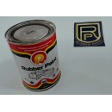
Жидкая резина черная 1л | 1,000.00р. | 1,000.00р.
Жидкая резина белая 1л | 1,000.00р. | 1,000.00р.
Жидкая резина серая 1л | 1,000.00р. | 1,000.00р.
Жидкая резина прозрачная "Глянцевая" 1л | 1,000.00р. | 1,000.00р.
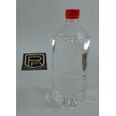
Жидкая резина прозрачная "Матовая" 1л. | 1,000.00р. | 1,000.00р.
Растворитель для жидкой резины 1л. (необходимо 2л растворителя на 1л Жидкой резины) | 200.00р. | 200.00р.
Коллеры для 1л жидкой резины | от 180р.
Эластичный лак для Жидкой резины | 1,400.00р. | 1,400.00р.
Жидкая резина в балонне 0.4л (Заправку производят в магазине Техноколор. Возможна заправка жидкой резины под цвет вашего автомобиля) | от 250р.
Защитное покрытие "Титан"
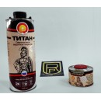
Защитное покрытие "Титан" прозрачное колеруемое | 1,715.00р. | 1,715.00р.
Защитное покрытие "Титан" черное | 1,715.00р. | 1,715.00р.
Коллеры для 1л покрытия "Титан" | от 180р.

Стоимость указана с учётом НДС.
Продукция указанная в прайс листе находится на складе в Воронеже.
Бесплатная доставка в городе Воронеж. Возможна доставка в другие регионы.
Возможен заказ других материалов Rubber Paint (http://rpcentrum.com) срок поставки от 3 дней.

